WTW合批需求
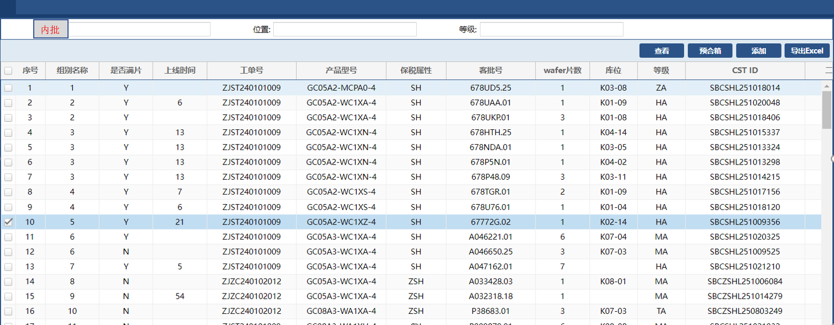
第一步：入储位
1.扫描内批+位置，将批次入储位
2.一个储位上限3批
3.储位产品只卡控（WM站之后），其余均不卡控

第二步：预合批
1.点击序号全选，点击预合批，符合合批条件变绿色
2.预合批条件（同工单/型号/二级代码/属性/站点/等级/Route）
3.预合批表格 只显示已入储位批次信息

